listing
1) ENGLISH ITEM NAME (ex : OOOO machine) | 2)中文名称 | 3) MANUFACTUROR (ex : OOO company) | 4) MODEL NO (ex : abc-123) | 5)Serial number | 6)CN hs code | 7)VN hs code | 8)Material | 9) VOLTAGE (ex : 220V) | 10) CAPACITY (ex :1200KW) | 11) Manufacture date (yyyy-mm-dd) | 12) ORIGIN | 13) NEW or USED | 14) PICTURE (BEFORE PACKING) | 15) PICTURE (NAME PLATE or label) | 16)Quantity | 17)cost(RMB 13%VAT) | 18)cost(USD) | 19)Total cost(USD) | 20)CARTON NO. | 21)CTN QTY | 22)G.W(KGS) | 23)N.W(KGS) | 24)Package Size(CM) | 25)Part size(CM) | 26)应用范围 | 27)是否带电源
Capacitor cutting machine | 全自动散装电容切脚机 | 东莞市特司森电子设备有限公司 Dongguan Tesson Electronic Equipment Co., Ltd | JTS-808 | 24701 |  |  | 铁+电子零件 | 220V | 500W | 2024-07-06 | CHINA | NEW | 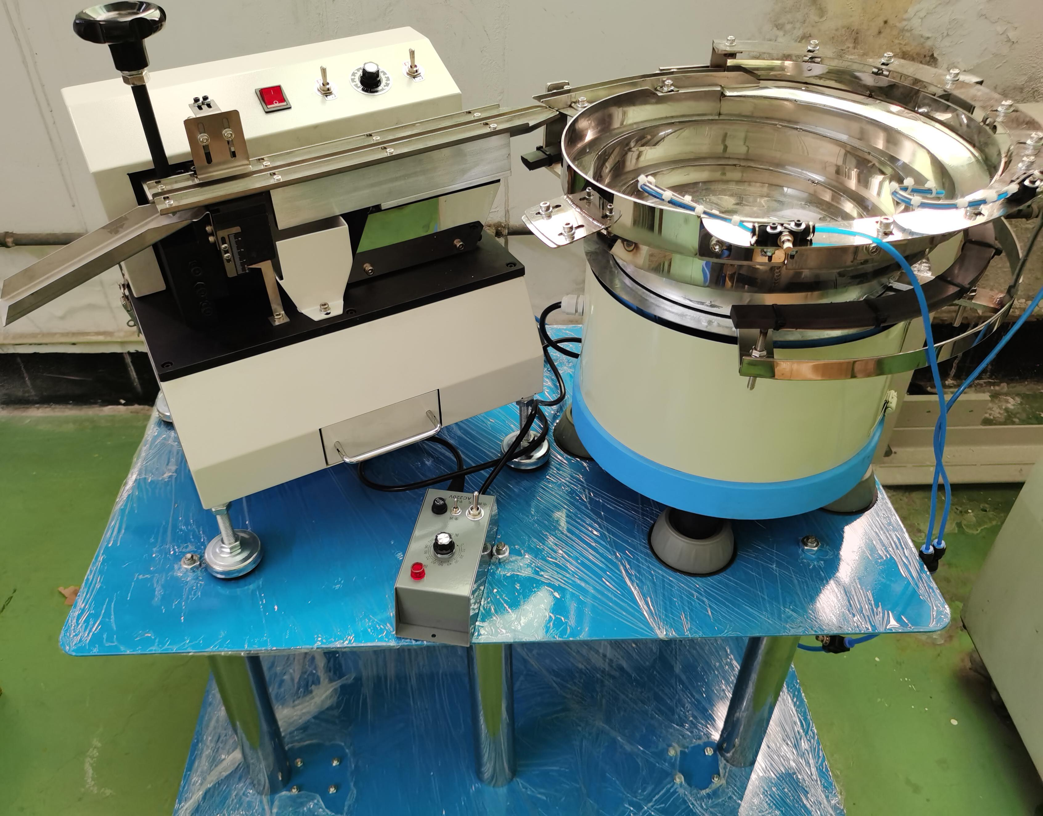 | 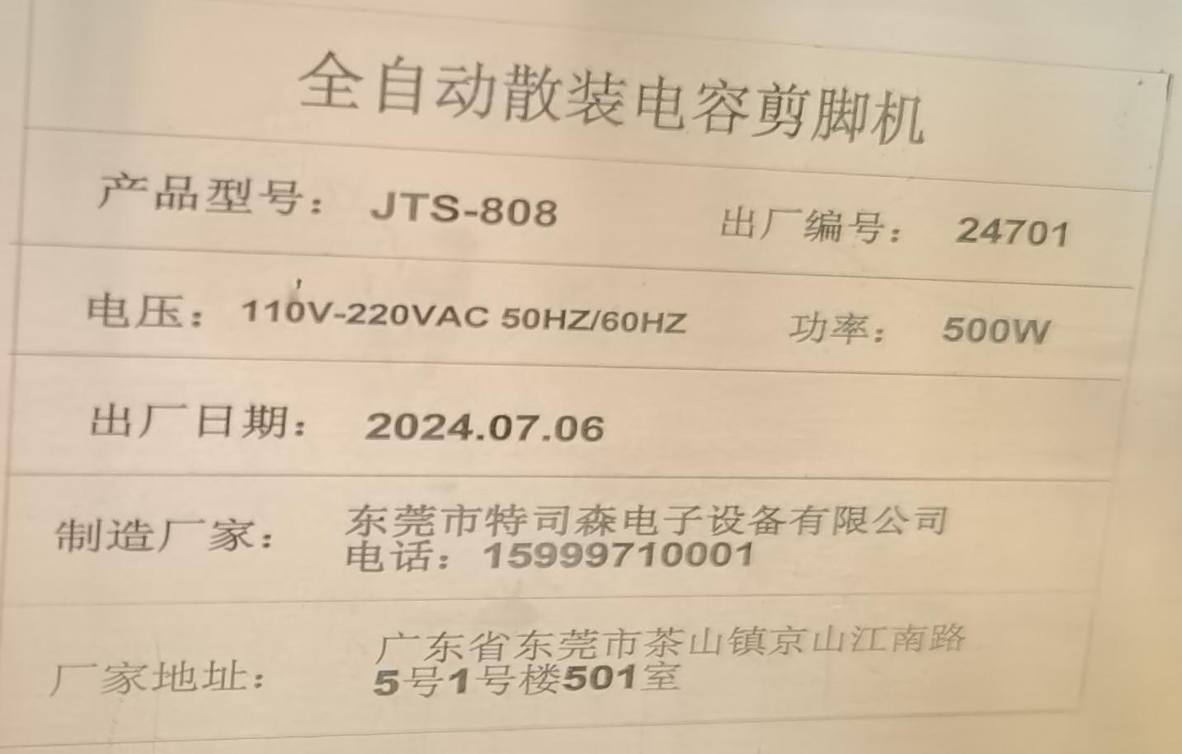 | 1 | 4700 |  |  | H1(切脚机） | 1 | 22 | 21 | 49x43x39 | 43x29x32 | 散装电容切脚 | 是
 |  |  |  |  |  |  |  |  |  |  |  |  |  |  |  |  |  |  | H2(震盘） | 1 | 43 | 40 | 55x53x38 | 44x44x30
 |  |  |  |  |  |  |  |  |  |  |  |  |  |  |  |  |  |  | H3(工作台） | 1 | 17 | 16 | 81x51x9 | 80x50x7
Capacitor cutting machine | 全自动散装电容切脚机 | 东莞市特司森电子设备有限公司 Dongguan Tesson Electronic Equipment Co., Ltd | JTS-808 | 24702 |  |  | 铁+电子零件 | 220V | 500W | 2024-07-06 | CHINA | NEW |  | 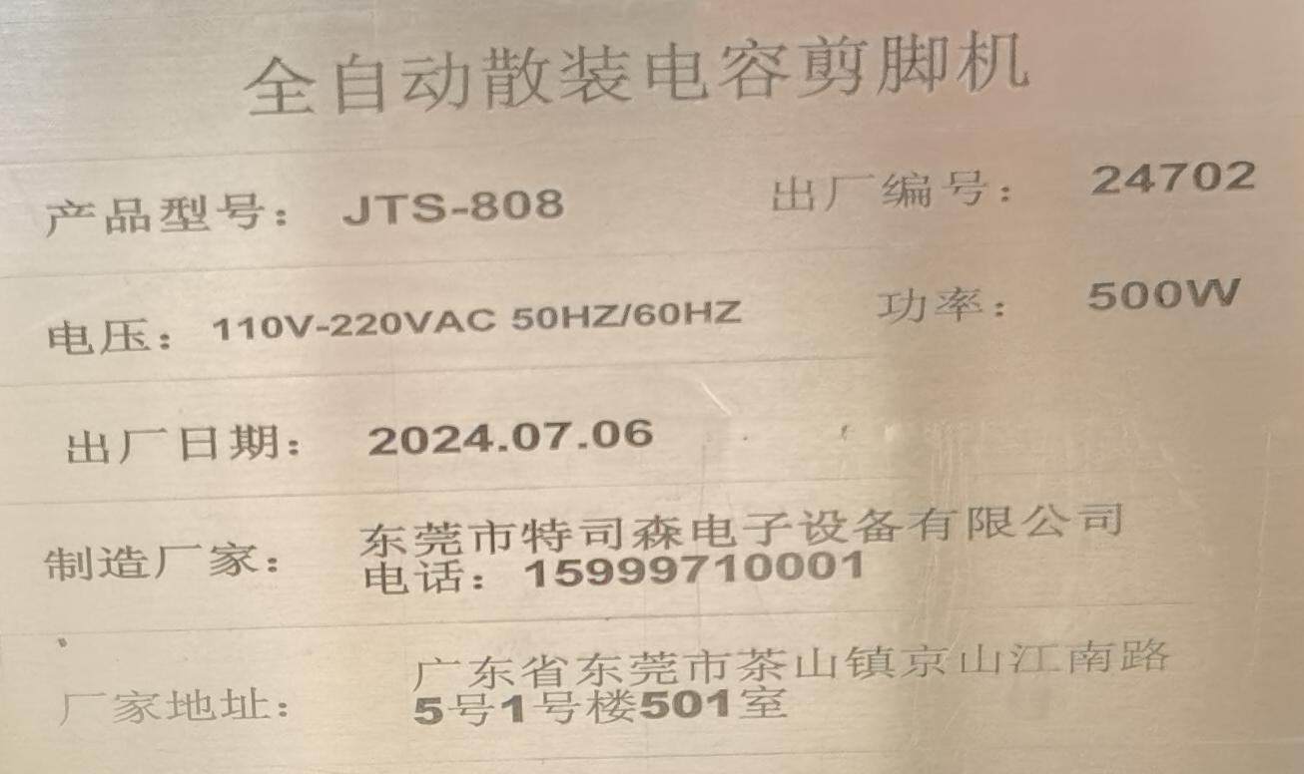 | 1 | 4700 |  |  | H4(切脚机） | 1 | 22 | 21 | 49x43x39 | 43x29x32 | 散装电容切脚 | 是
 |  |  |  |  |  |  |  |  |  |  |  |  |  |  |  |  |  |  | H5(震盘） | 1 | 43 | 40 | 55x53x38 | 44x44x30
 |  |  |  |  |  |  |  |  |  |  |  |  |  |  |  |  |  |  | H6(工作台） | 1 | 17 | 16 | 81x51x9 | 80x50x7
Jumper forming machine | 全自动无废料跳线成型机 | 深圳市兄弟电子仪器商行 Shenzhen Brother Electronic Instrument Trading Company | JP-300 | 24603 |  |  | 铁+电子零件 | 220V | 20W | 2024-06-21 | CHINA | NEW |  |  | 1 | 2316 |  |  | H7 | 1 | 9 | 7.6 | 50x37x32 | 40x27x26 | 跳线成型 | 是

